Sheet1
1、GDT(全局描述符表) LDT(局部描述符表，windows没有使用) |  |  |  |  | 4、加载段描述符到 寄存器
 | 当我们执行类似 "MOV DS,AX" 指令时，CPU会查表，根据AX的值来决定
 | 查找GDT还是LDT,查找表的什么位置，查出多少数据. |  |  |  | 5、段寄存器12字节，段选择子2字节，段描述符8字节，还有剩下2字节大小呢

 | GDT存储段描述符，每个大小为8B，其结构(第一个为8字节0) |  |  |  | 练习:

2、windbg查看GDT(寄存器gdtr，高四字节表示GDT表地址，低两字节表示这个表有多大) |  |  |  |  | char buffer[6];
 |  |  |  |  | __asm
 | r gdtr | // r表示查看寄存器 gdtr，返回gdt地址 |  |  | {
 | r gdtl | // 返回gdt多大 |  |  |  | les ecx,fword ptr ds:[buffer] //高2个字节给es，低四个字节给ecx
 |  |  |  |  | }
 | d address | // d指令查看内存，指定单位查看:db, dw, dd, dq
 | d address L10 |  | // 指定显示 0x10组，每组字节单位对应: db,dw,dd,dq

3、段选择子(16bit，就是GDT中段描述符的索引)
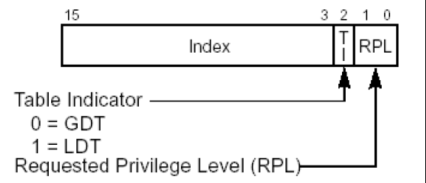
 |  |  |  | RPL：请求特权级别，cpu权限r0、r3

 |  |  |  | TI：
 |  |  |  | TI=0 查GDT表
 |  |  |  | TI=1 查LDT表(win没有使用)

 |  |  |  | Index：
 |  |  |  | 处理器将索引值乘以8
 |  |  |  | 在加上GDT或者LDT的
 |  |  |  | 基地址，就是要加载的 段描述符

Sheet2
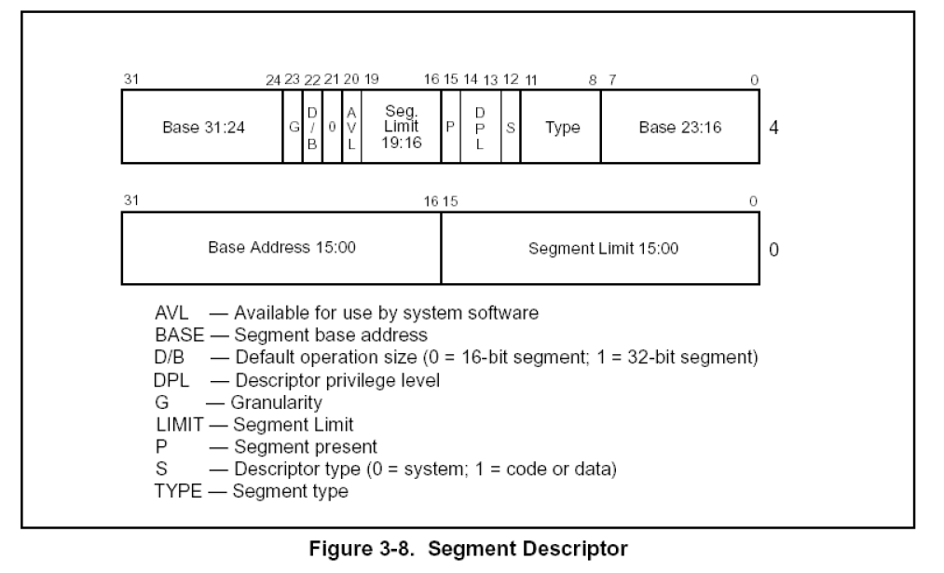
0: kd> dq 8003f000
8003f000 00000000`00000000 00cf9b00`0000ffff
8003f010 00cf9300`0000ffff 00cffb00`0000ffff
8003f020 00cff300`0000ffff 80008b04`200020ab
8003f030 ffc093df`f0000001 0040f300`00000fff

Sheet4
练习:

char buffer[6];
__asm
{
 | les ecx,fword ptr ds:[buffer] //高2个字节给es，低四个字节给ecx
}

1、查看GDT，并判断 rpl<=dpl 的段描述符

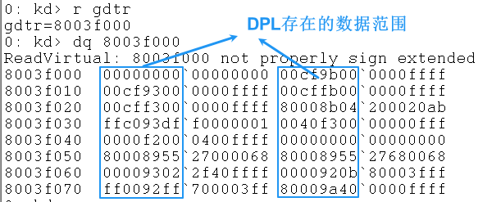
 |  |  | RPL是cpu执行级别，vc++6.0编译r3的程序，RPL=3(011B)
 |  |  | 则DPL也必须是3 即011B
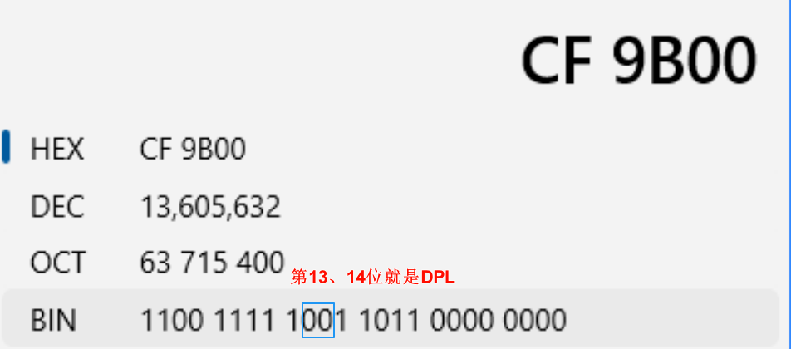

 |  |  | 0x00cf9b00

2、buffer的数据

 | 段选择子: 011 0 11B=0x001b

 | ecx 的值: 0x11223344

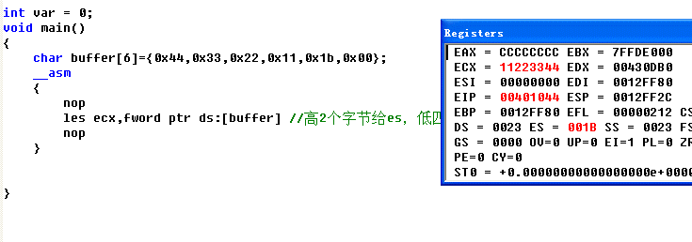
int var = 0;
void main()
{
 | char buffer[6]={0x44,0x33,0x22,0x11,0x1b,0x00};
 | __asm
 | {
 |  | nop
 |  | les ecx,fword ptr ds:[buffer] //高2个字节给es，低四个字节给ecx
 |  | nop
 | }

}

